Лист1
Тел./факс 8 (383) 3632099, 3631793, 3636827. сайт: www.led-sib.ru, 630073 г. Новосибирск, ул. Стартовая,4, оф. 7

Продукт | Картинка | Наименование | цена продажа

LK-015 |  | Табло светодиодное "BAR" /43*23 см. | 1190

LK-016 |  | Табло светодиодное "BAR" /43*23 см. | 1190

LK-031 |  | Табло светодиодное "KOFFEE" /43*23 см. | 1190

LK-002 | 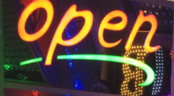 | Табло светодиодное "OPEN" /43*23 см. | 1190

LK-001 |  | Табло светодиодное "OPEN" /43*23 см. | 1191

LK-030 | 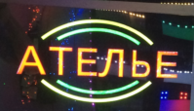 | Табло светодиодное "АТЕЛЬЕ" /43*23 см. | 1190

 | 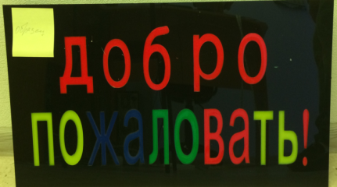 | Табло светодиодное "ДОБРО ПОЖАЛОВАТЬ" /60*30 см. | 1490

LK-032 |  | Табло светодиодное "ОТКРЫТО 24 ЧАСА" /43*23 см. | 1190

LK-007 | 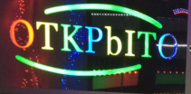 | Табло светодиодное "ОТКРЫТО" /43*23 см. | 1190

LK-031/1 | 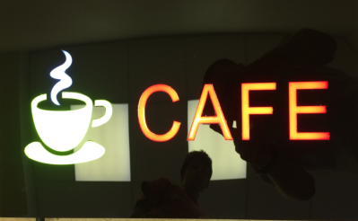 | Табло светодиодное "Cafe" /43*23 см. | 1190

LK-031/2 | 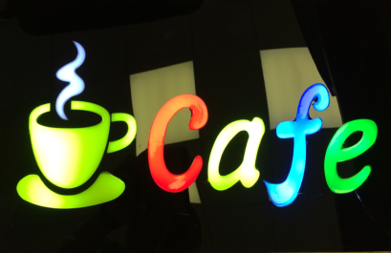 | Табло светодиодное "Cafe" /43*23 см. | 1190

